Sheet1
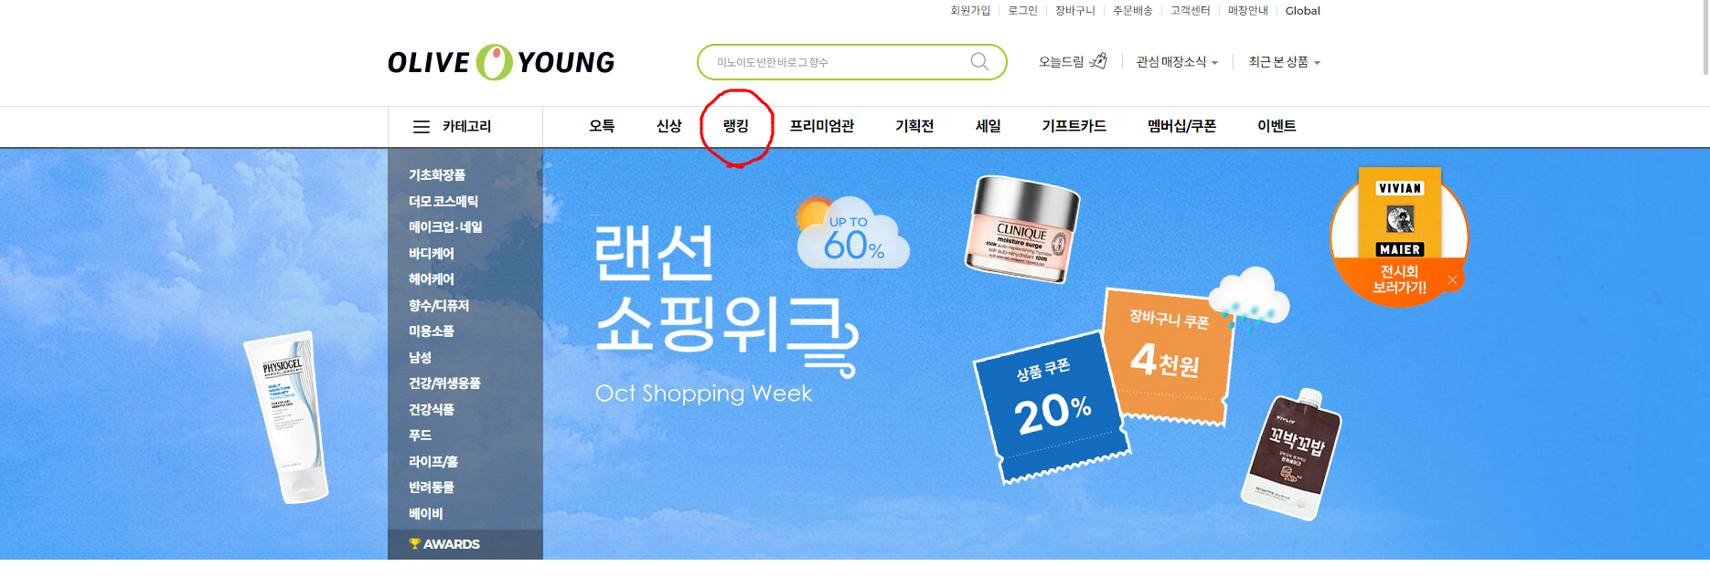
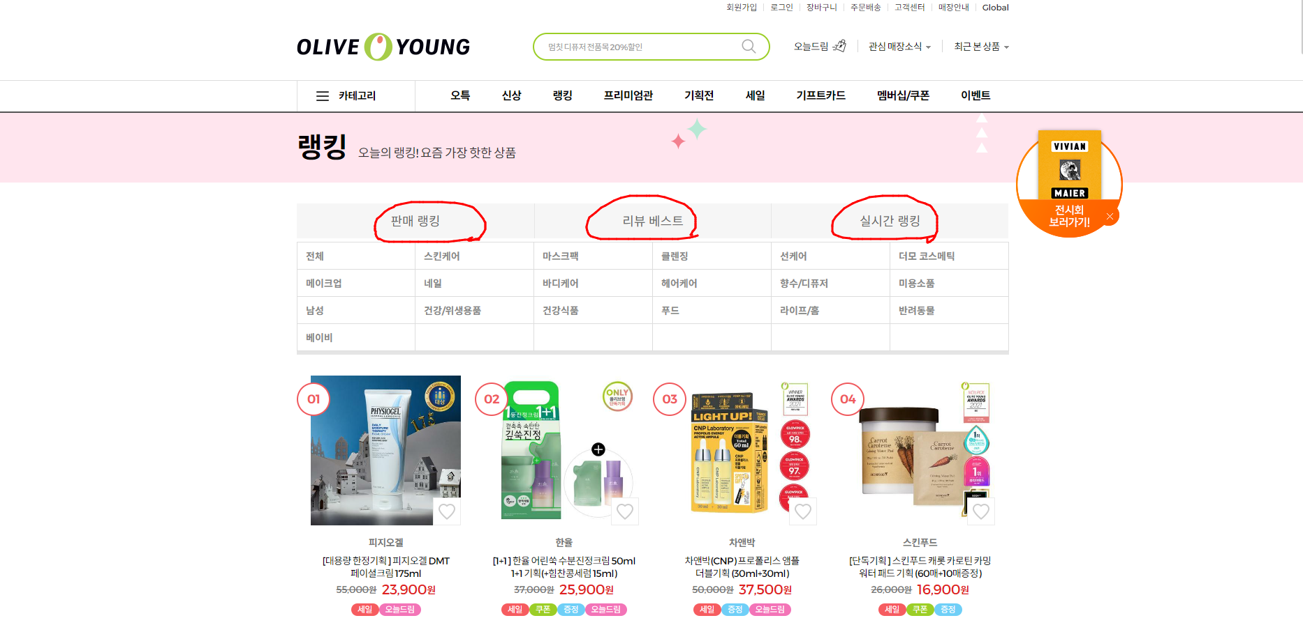
공통사항 | 제품섬네일
 | 제품명
 | 제품가격
 | 제품 옵션의 따른 각각의 링크
 | 제품의 판매자(판매처) 구분
 | 제품의 광고유무
 | 제품의 상세페이지
 | 검색 키워드에 따른 제품의 순위 (PC, 모바일, 모바일웹 각각 다름)
 | 제품의 작성된 전체 리뷰갯수
 | 제품의 전체 찜 개수 (브랜드찜, 상품찜 각각 다름)
 | 제품의 Q&A 수 전체
 | 제품의 평점 (★★★☆ / 4.3점 두가지 버전)
 | 리뷰를 작성한 사용자의 닉네임 또는 ID
 | 사용자가 리뷰를 작성한 일자
 | 사용자가 작성한 리뷰의 텍스트 글자수
 | 사용자가 리뷰 작성시 첨부한 사진 갯수
 | 사용자가 리뷰 작성시 첨부한 동영상 갯수

쿠팡 | 제품 옵션의 따른 각각의 링크
 | 제품의 판매자(판매처) 구분

올리브영 | 메인화면 → 랭킹 → 판매랭킹, 리뷰베스트, 실시간랭킹 → 각각의 카테고리에 노출되는 클라이언트 제품의 순위

